DG
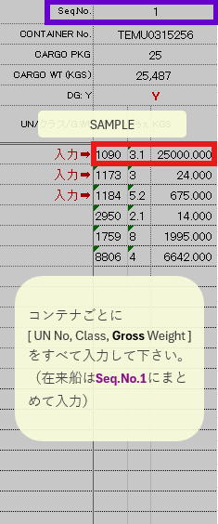
Seq.No. | 1 |  |  | 2 |  |  | 3 |  |  | 4 |  |  | 5 |  |  | 6 |  |  | 7 |  |  | 8 |  |  | 9 |  |  | 10 |  |  | 11 |  |  | 12 |  |  | 13 |  |  | 14 |  |  | 15
CONTAINER No. | 0 |  |  | 0 |  |  | 0 |  |  | 0 |  |  | 0 |  |  | 0 |  |  | 0 |  |  | 0 |  |  | 0 |  |  | 0 |  |  | 0 |  |  | 0 |  |  | 0 |  |  | 0 |  |  | 0
CARGO PKG | 0 |  |  | 0 |  |  | 0 |  |  | 0 |  |  | 0 |  |  | 0 |  |  | 0 |  |  | 0 |  |  | 0 |  |  | 0 |  |  | 0 |  |  | 0 |  |  | 0 |  |  | 0 |  |  | 0
CARGO WT (KGS) | 0 |  |  | 0 |  |  | 0 |  |  | 0 |  |  | 0 |  |  | 0 |  |  | 0 |  |  | 0 |  |  | 0 |  |  | 0 |  |  | 0 |  |  | 0 |  |  | 0 |  |  | 0 |  |  | 0
DG: Y
UN/クラス/G.Wt | UN | クラス | KGS | UN | クラス | KGS | UN | クラス | KGS | UN | クラス | KGS | UN | クラス | KGS | UN | クラス | KGS | UN | クラス | KGS | UN | クラス | KGS | UN | クラス | KGS | UN | クラス | KGS | UN | クラス | KGS | UN | クラス | KGS | UN | クラス | KGS | UN | クラス | KGS | UN | クラス | KGS
入力➡
入力➡
入力➡

ATTACHED{Mark}{Desc}
- | -
- | -
- | -
- | -
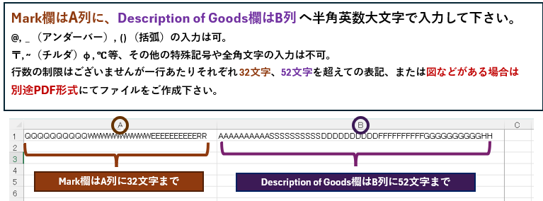
- | -
- | -
- | -
- | -
- | -
- | -
- | -
- | -
- | -
- | -
- | -
- | -
- | -
- | -
- | -
- | -
- | -
- | -
- | -
- | -
- | -
- | -
- | -
- | -
- | -
- | -
- | -
- | -
- | -
- | -
- | -
- | -
- | -
- | -
- | -
- | -
- | -
- | -
- | -
- | -
- | -
- | -
- | -
- | -
- | -
- | -
- | -
- | -
- | -
- | -
- | -
- | -
- | -
- | -
- | -
- | -
- | -
- | -
- | -
- | -
- | -
- | -
- | -
- | -
- | -
- | -
- | -
- | -
- | -
- | -
- | -
- | -
- | -
- | -
- | -
- | -
- | -
- | -
- | -
- | -
- | -
- | -
- | -
- | -
- | -
- | -
- | -
- | -
- | -
- | -
- | -
- | -
- | -
- | -
- | -
- | -
- | -
- | -
- | -
- | -
- | -
- | -
- | -
- | -
- | -
- | -
- | -
- | -
- | -
- | -
- | -
- | -
- | -
- | -
- | -
- | -
- | -
- | -
- | -
- | -
- | -
- | -
- | -
- | -
- | -
- | -
- | -
- | -
- | -
- | -
- | -
- | -
- | -
- | -
- | -
- | -
- | -
- | -
- | -
- | -
- | -
- | -
- | -
- | -
- | -
- | -
- | -
- | -
- | -
- | -
- | -
- | -
- | -
- | -
- | -
- | -
- | -
- | -
- | -
- | -
- | -
- | -
- | -
- | -
- | -
- | -
- | -
- | -
- | -
- | -
- | -
- | -
- | -
- | -
- | -
- | -
- | -
- | -
- | -
- | -
- | -
- | -
- | -
- | -
- | -
- | -
- | -
- | -
- | -
- | -
- | -
- | -
- | -
- | -
- | -
- | -
- | -
- | -
- | -
- | -
- | -
- | -
- | -
- | -
- | -
- | -
- | -
- | -
- | -
- | -
- | -
- | -
- | -
- | -
- | -
- | -
- | -
- | -
- | -
- | -
- | -
- | -
- | -
- | -
- | -
- | -
- | -
- | -
- | -
- | -
- | -
- | -
- | -
- | -
- | -
- | -
- | -
- | -
- | -
- | -
- | -
- | -
- | -
- | -
- | -
- | -
- | -
- | -
- | -
- | -
- | -
- | -
- | -
- | -
- | -
- | -
- | -
- | -
- | -
- | -
- | -
- | -
- | -
- | -
- | -
- | -
- | -
- | -
- | -
- | -
- | -
- | -
- | -
- | -
- | -
- | -
- | -
- | -
- | -
- | -
- | -
- | -
- | -
- | -
- | -
- | -
- | -
- | -
- | -
- | -
- | -
- | -
- | -
- | -
- | -
- | -
- | -
- | -
- | -
- | -
- | -
- | -
- | -
- | -
- | -
- | -
- | -
- | -
- | -
- | -
- | -
- | -
- | -
- | -
- | -
- | -
- | -
- | -
- | -
- | -
- | -
- | -
- | -
- | -
- | -
- | -
- | -
- | -
- | -
- | -
- | -
- | -
- | -
- | -
- | -
- | -
- | -
- | -
- | -
- | -
- | -
- | -
- | -
- | -
- | -
- | -
- | -
- | -
- | -
- | -
- | -
- | -
- | -
- | -
- | -
- | -
- | -
- | -
- | -
- | -
- | -
- | -
- | -
- | -
- | -
- | -
- | -
- | -
- | -
- | -
- | -
- | -
- | -
- | -
- | -
- | -
- | -
- | -
- | -
- | -
- | -
- | -
- | -
- | -
- | -
- | -
- | -
- | -
- | -
- | -
- | -
- | -
- | -
- | -
- | -
- | -
- | -
- | -
- | -
- | -
- | -
- | -
- | -
- | -
- | -
- | -
- | -
- | -
- | -
- | -
- | -
- | -
- | -
- | -
- | -
- | -
- | -
- | -
- | -
- | -
- | -
- | -
- | -
- | -
- | -
- | -
- | -
- | -
- | -
- | -
- | -
- | -
- | -
- | -
- | -
- | -
- | -
- | -
- | -
- | -
- | -
- | -
- | -
- | -
- | -
- | -
- | -
- | -
- | -
- | -
- | -
- | -
- | -
- | -
- | -
- | -
- | -
- | -
- | -
- | -
- | -
- | -
- | -
- | -
- | -
- | -
- | -
- | -
- | -
- | -
- | -
- | -
- | -
- | -
- | -
- | -
- | -
- | -
- | -
- | -
- | -
- | -
- | -
- | -
- | -
- | -
- | -
- | -
- | -
- | -
- | -
- | -
- | -
- | -
- | -
- | -

注意事項
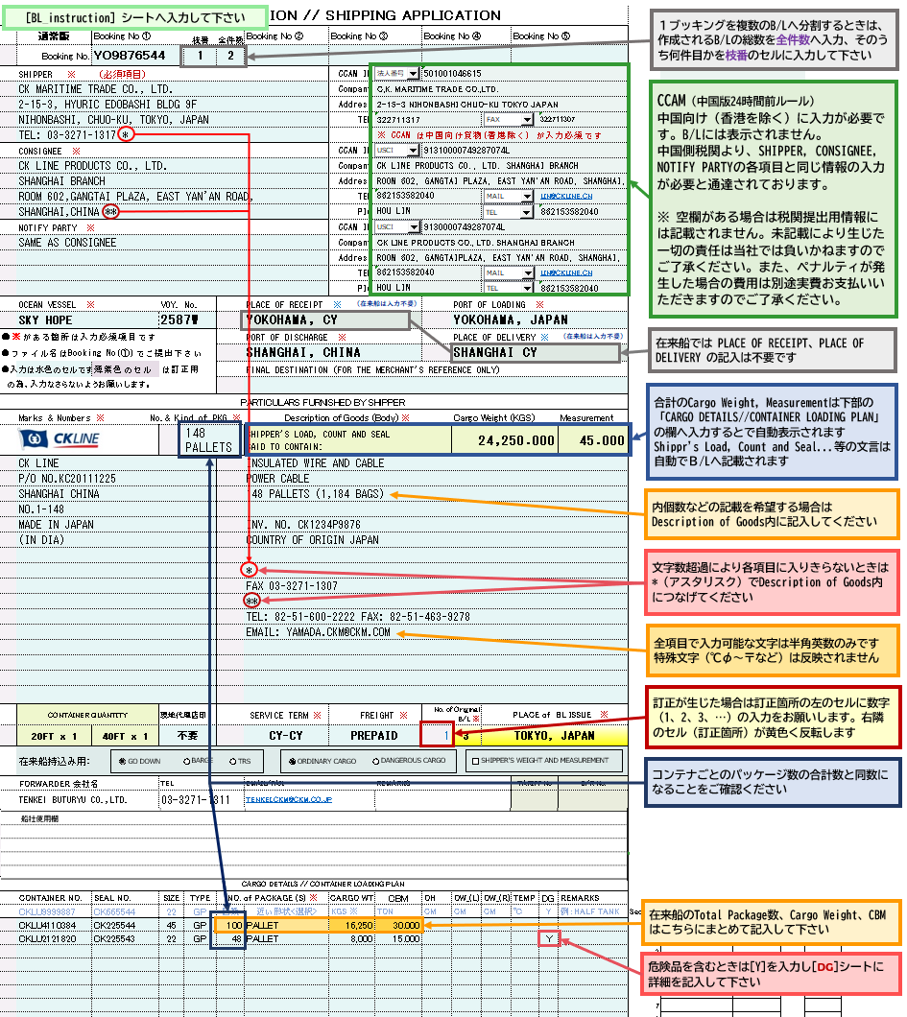
 |  | ファイルをお送りいただく際は、ファイル名をブッキングナンバーにしてご提出ください
 |  | 輸出許可書、必要に応じてアタッチシート・危険物明細書・事前連絡表等を併せてお送りください

 | Cautions on the commodity name of the Description of Goods
 | Common to each country | # Below wordings not acceptable as “Description of Goods” :
 |  | a) No.s or Alphabets without any meaning, such as “112”, “AAB” and so on.
 |  | b) Written special characters only, such as “@@@”
 |  | c) Words that cannot describe the goods in detail, such as “Sample”, “Other”, “Gift” and so on.
 |  | d) Brand Name or Model No. without item description, such as “ADIDAS”, “SAMSUNG”, “SEL-FE85.8”, and so on.
 | Description of Goods 欄への品名に関する注意事項
 | 各国共通 | Description of Goodsへの品名の記入で、以下のような表記は税関で認められません
 |  | a) 番号や意味を持たないアルファベット： “112”, “AAB” 等
 |  | b) 特殊文字だけ： “@@@” 等
 |  | c) 品名の詳細が表されていない：“Sample”, “Other”, “Gift” 等
 |  | d) 品名の記述のないブランド名やモデルナンバー： “ADIDAS”, “SAMSUNG”, “SEL-FE85.8” 等

 | 国別注意事項
 | 中国 | CCAM（24時間前ルール）に関する以下の情報の入力が必要となります。 1. SHIPPERの社名/住所/電話番号/FAX 又はE-MAIL/ID No.＜LEI、CIK 又は法人番号＞ 2. CONSIGNEE (TO ORDER B/L については、NOTIFY PARTY) の社名/住所/電話番号/FAX 又はE-MAIL、/担当者名/担当者の連絡先/ID NO.＜USCI 又は OC＞ 3. 正確な品名 * 香港は対象外です。 * D/RのSHIPPER, CONSIGNEE, NOTYFYの右隣の各項目に入力して下さい。 この項目への入力内容は、B/L面上には表示致しません。
 | インドネシア | JAKARTA, SURABAYA向け貨物にはDescription of Goodsに以下の情報の入力が必要となります。 1. CONSIGNEE TAX ID NO.（輸入者の納税者登録番号）(NPWPから記載して下さい) 例）NPWP00.000.000.0-000.000 2. POD HS CODE(インドネシアの統計品目番号）
 | フィリピン | フィリピン向け貨物にはDescription of Goodsに以下の情報の入力が必要となります。 1. 具体的な品名とHS CODE（６桁）の併記
 | ベトナム | べトナム向け貨物には以下の情報の入力が必要となります（ # で区切る）。 一般貨物の場合 1. (Consignee または Notify party欄) TAX NO. # COMPANY NAME # ADDRESS # TEL/FAX 2. HS CODE（最低4桁） 3. (Description of goods欄)CARGO NAME # PACKAGE # WEIGHT スクラップ貨物の場合 1.(Consignee または Notify party 欄) TAX NO. # IMPORT LICENCE NO. # SECURITY DEPOSIT NO. # COMPANY NAME # ADDRESS # TEL/FAX 2. HS CODE（8桁） 3. (Description of goods欄)CARGO NAME # PACKAGE # WEIGHT

ATTACHED{Mark}{Desc} シートへの記入について
＜ [BL_instruction] シートのMarks & Numbers / Description of Goods の各行数内に収まらないときに使用して下さい >

※ ATTACHED{Mark}{Desc} シートへ記入する際は Marks & Numbers / Description of Goods （該当欄） に
AS PER ATTACHED SHEET の文言の記入をお願いします

